ex-generator
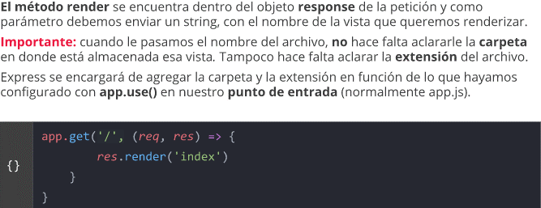
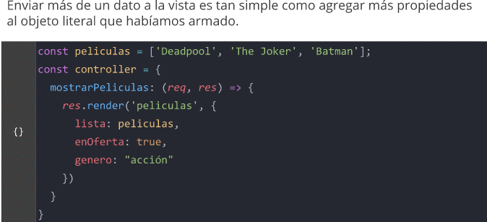
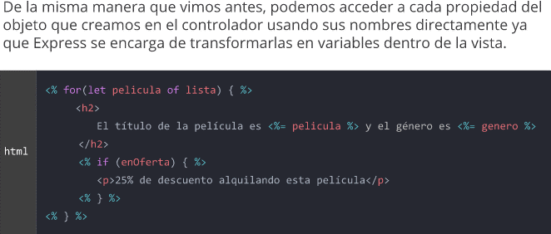
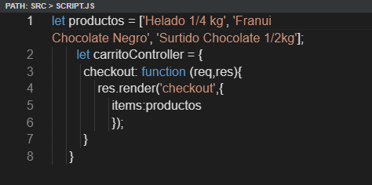
Express-generator
npm init -y (crea en el proyecto package.json)
npm I express-generator -g

express miAplicacion --ejs (motor de plantillas)
 | nombre del proyecto

O si no lo instalamos antes hacemos: npm I ejs

En la terminal, dentro del proyecto (mi aplicacion)
npm install

Dentro de un proyecto ya iniciado
npm install ejs

En archivo "app.js":
 | app.set('view engine', 'ejs');
 | app.set('views', path.join(__dirname, 'views')); | No hace falta si la carpeta "views", la toma por defecto,
 |  | Solo es necesario cuando la carpeta tiene otro nombre.

REUTILIZAR EL CODIGO

Dentro de la carpeta 'views' creamos la carpeta 'partials'

dentro de 'partial' creamos archivos: head.ejs, header.ejs, footer.ejs, scripts.ejs

Cuando queremos inscrustar ese codigo en otro archivo:

<%- include ('./partials/header.js') %>

RENDERIZAR UNA VISTA

crud
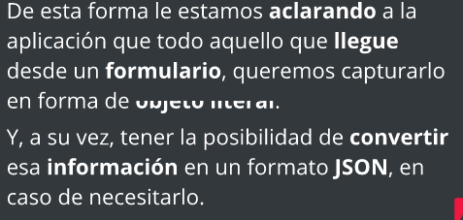

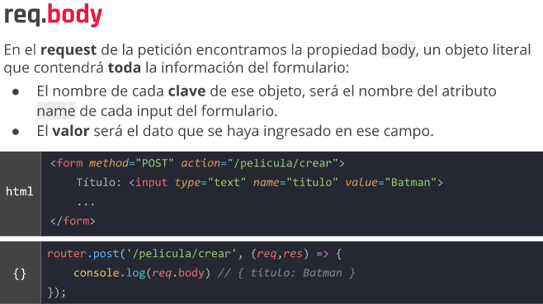

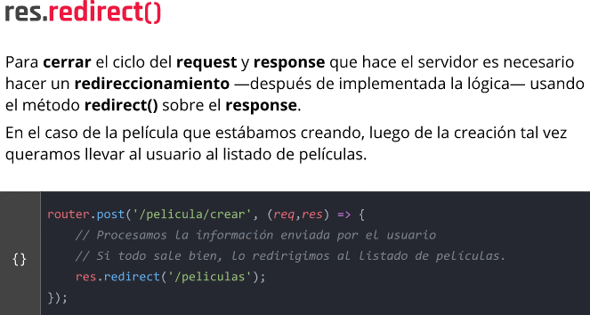

PUT Y DELETE

En app.js

En HTML etiqueta form agregar el query stream

 | FORMULARIO DE EDICION
en products.js (archivo de rutas)

En el controlador creamos el metodo Edit

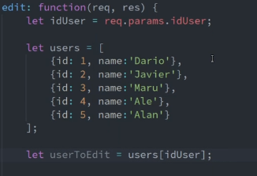

Creamos el archivo userEdit.ejs
Copiamos el html del archivo register.ejs

El value de cada campo debe estar lleno para que me traiga la info del usuario que le indique

en app.js creamos la ruta por PUT

router.put('/pelicula/:id', function(req, res) { | remplazar datos
peliculas.forEach(pelicula => {
if (pelicula.id == req.params.id) {
pelicula.titulo = req.body.titulo
pelicula.duracion = req.body.duracion
pelicula.genero = req.body.genero
}
})
})

router.delete('/celular/:id', function(req, res) { | borrar datos
celulares = celulares.filter(celular => {
return celular.id != req.params.id
}
)
})

error
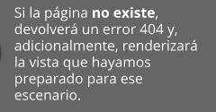
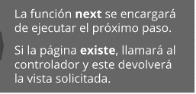

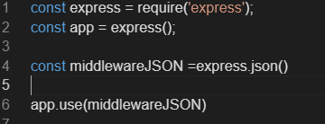

Multer
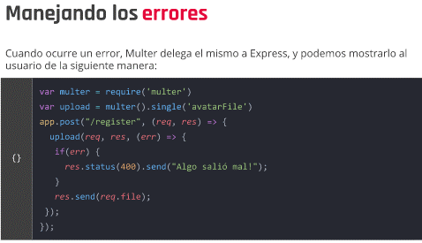
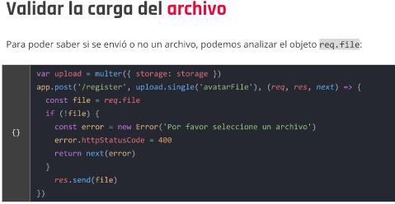
En el archivo de rutas dentro del cual necesitemos Multer

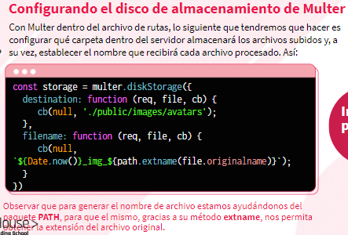

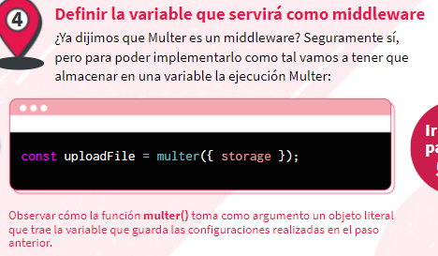

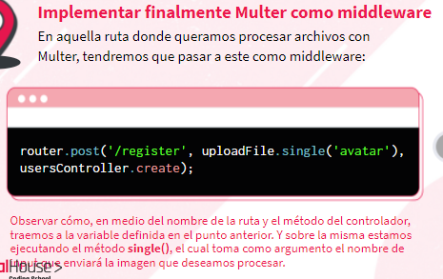

En este caso, 'avatar' es el nombre del impot que enviara la imagen.

En la vista(en la etiqueta form) que lo queremos implementar

 | Sin el enctype el formulario solo podria enviar
 | formato texto

Ejemplo
En la vista |  | En el archivo de ruta
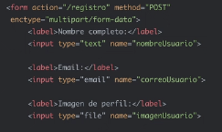
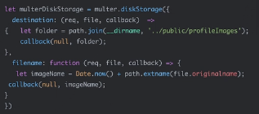

 |  | Variable que almacena la invocacion de multer a la que le pasaremos
 |  | como valor un objeto literal

single()' es cuando solo permitimos un archivo
any()' cuando son mas de uno o tambien
array() |  | Aca indicamos sobre que campo lo queremos ejecutar ('imagenUsuario')

Para ver la configuración que necesita Multer para funcionar, podemos consultar la documentación oficial
en: https://www.npmjs.com/package/multer#diskstorage

VALIDACION DE UN FORMULARIO

middelwares
Middelwares a nivel de la aplicacion: Estaran presentes y se ejecutaran SIEMPRE, sin importar a que lugar de la aplicacion va el visitante.

Creo la carpeta middlewares
Dentro de la carpeta creo archivos js con los distintos middelwares

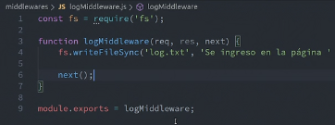

Como esto crea un registro de cada pagina a la que ingresa el usuario, quiero que sea global
Por eso, en app.js :

Aplicar un middelware a una ruta:

Luego de crear el middelware en la carpeta middelware, voy al archivo de ruta en que
lo quiero implementar
1)Al igual que en app.js primero importamos el middelware con un require
2)Luego ponemos la variable que lo contiene entre la ruta y el controlador

Validator
https://github.com/validatorjs/validator.js

en un archivo aparte(En carpeta validaciones)

 | const {check, validationResult, body} = require ('express-validator');

2)Creamos una varibale donde almacenaremos el conjunto de vadilaciones que realizaremos
sobre el formulario

Dentro del array va lo siguiente:

en 'check' va el name del campo que queremos validar
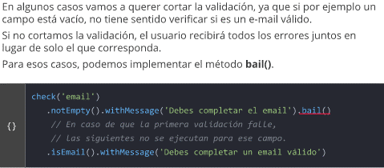

En resumen, el array con las validaciones nos quedaria asi:
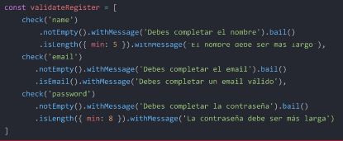

Luego lo implementamos en la ruta que procese el formulario que queremos validar.

En el controlador:

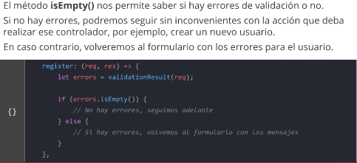

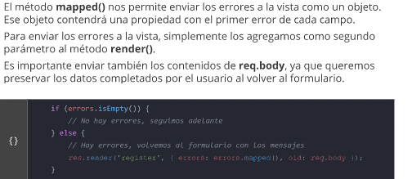
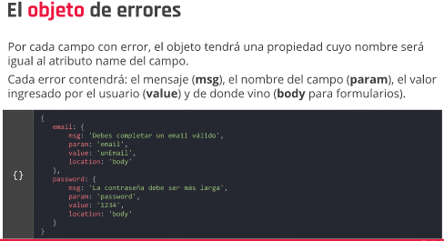

old: req.body hacen que los datos ya llenados por el usuario persistan
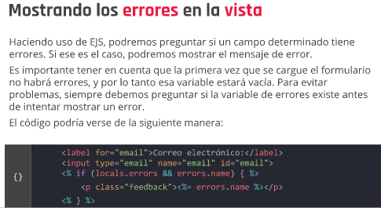

 |  | En el controlador de nuestra ruta

 |  |  | requerimos la funcion que nos retorna el
 |  |  | resultado de la validacion

 |  | Vamos al metodo especifico y guardamos dichos errores en una variable local

 |  |  | el objeto req guarda la info enviada desde el formulario,
 |  |  | es procesada y si existen errores de
 |  |  | validacion los guarda en la variable errores.

En express, cualquier cosa que enviemos a un vista, viene dentro de un
objeto que se llama locals (errors y locals.errors son lo mismo)
 |  | La varibale errores es un objeto que tiene varias propiedades, y puede ejecutar varios metodos
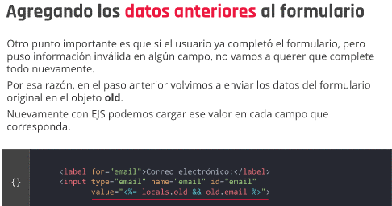
 |  | Uno de ellos es isEmpty

 |  |  | Si errores NO esta vacio, mostraremos los errores
 |  |  | en la vista del formulario

 |  | Dentro del archivo de la vista del formulario

 |  |  | Si el controlador envio variables locales, y si dentro de
 |  |  | estas variables viene la variable 'mensaje de error":
 |  |  | iteramos sobre el objeto literal mensaje de error
Conviene dentro de value preguntar primero si old existe, y si existe que |  |  | Por cada uno de los errores imprimimos en pantalla
cargue los datos (con un if ternario) |  |  | el mensaje (msg)
 | Si old existe y si el campo de name
 | first_name se lleno con un valor

Con un select se haria de la siguiente forma:

.isStrongPassword y tiene esas características por defecto

Login
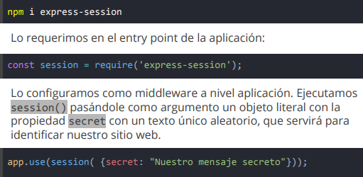

 |  |  |  |  | app.use(session({
 |  |  |  |  | secret: "Shhh, It's a secret",
 |  |  |  |  | resave: false, |  | Escribirlo con estas dos propiedades
 |  |  |  |  | saveUninitialized: false,
 |  |  |  |  | }));

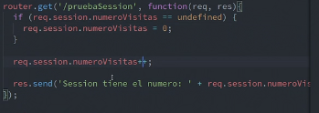

Crear login
EN user.js:

En userController.js: |  | (Creo el metodo)

 |  |  | La parte en que muestro los errores
La vista de login.ejs
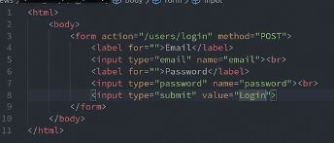
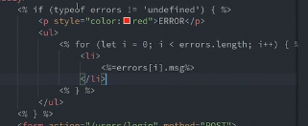

luego en user.js creo la ruta por post

En userControllers.js creamos la funcion:
 |  |  | let users = array de todos los usuarios
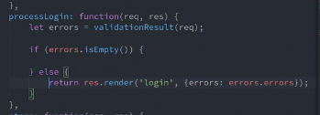

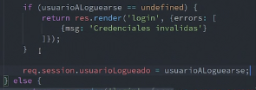

Ruta para saber si estoy logueado

 | middlewares
Para chequear que el usuario este logueado:
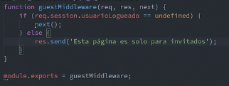

Este para el usuario que no esta logueado
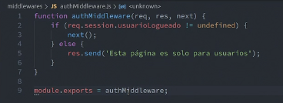

En el archivo de ruta User.js:

Ruta de registracion solo accesible si sos invitado

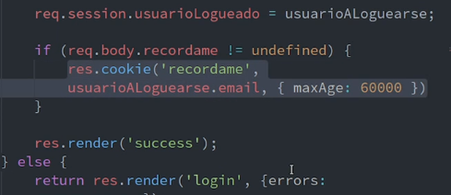
 |  |  |  |  |  | En usersControllers
COOKIES

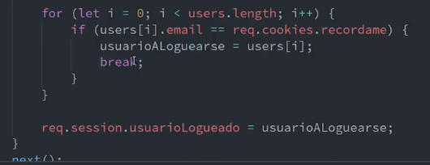

 |  |  |  |  |  | Limite de espacio 4kb
 |  |  |  |  |  | creamos la cookie con el nombre que queramos ('recordame') luego el dato que queremos
 |  |  |  |  |  | recordar y el tiempo de vigencia en milisegundo (seria 60 segundo)

HASEO DE CONTRASEÑA

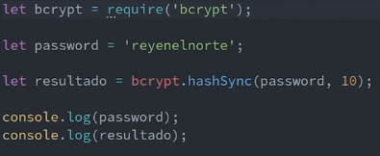

 |  |  | el sal se pasa del 10 al 12
 |  |  |  | Comparo ell texto plano con la contraseña haseada

Comparamos primero: el texto plano(escrito por usuario) y luego el hash con el que queremos comparar

